Solicitud gráfica
 | Área: | Matemáticas |  |  | Fecha:
 | Grado: | 8
 | Título del tema: | El razonamiento inductivo |  |  | ¿Cuaderno de estudio o recurso? | Recurso
 | Editor: | Josué Malagón |  |  | Motor del recurso | F10B

 | Código guión o recurso: | MA_08_08_CO_REC10 | ← Para determinar este código, visite la hoja de Ayuda
 |  |  |  |  | ESPECIFICACIÓN DE ARCHIVOS A ENTREGAR
Núm. | Archivo Shutterstock o ruta en web | Imagen para: | Tipo | Ubicación de la imagen en el recurso F10B | Nombre imagen SMALL | Tamaño imagen SMALL | Nombre imagen ZOOM | Tamaño imagen ZOOM | Descripción | Observaciones
IMG01 | Imagen en descripción | Recurso F10B | Ilustración |  | #N/A | #N/A | #N/A | #N/A | Imagen para la ficha del estudiante, por favor construir iconos de recurso con esta imagen.
IMG02 | Imagen en descripción | Recurso F10B | Ilustración | Contenido | MA_08_08_CO_REC10_IMG02.jpg | 0 |  |  |  | 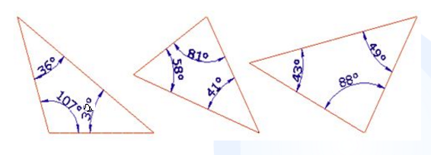
IMG03 | 296196317 | Recurso F10B | Ilustración | Contenido | MA_08_08_CO_REC10_IMG03.jpg | 0
IMG04 | 271168556 | Recurso F10B | Ilustración | Contenido | MA_08_08_CO_REC10_IMG04.jpg | 0

